First stage boot loader
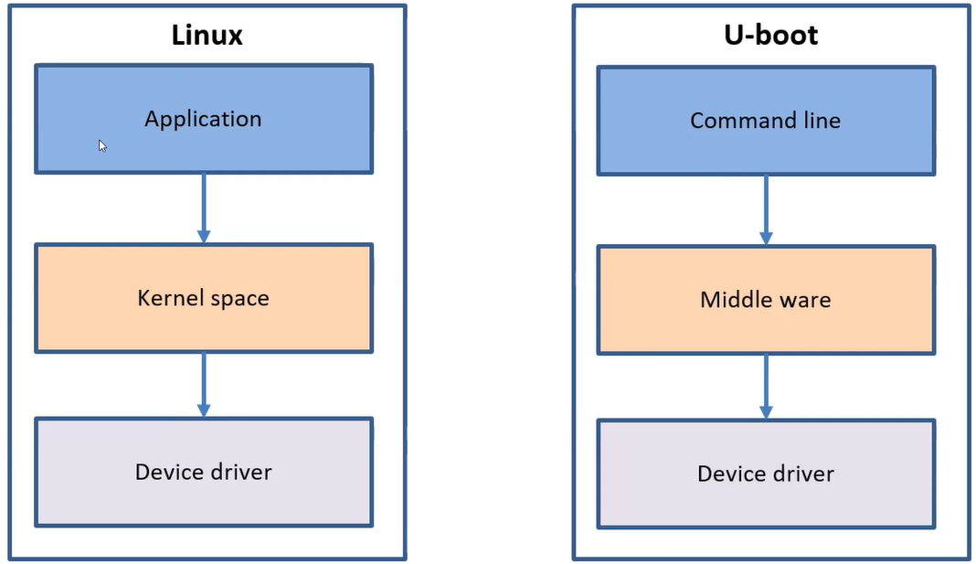
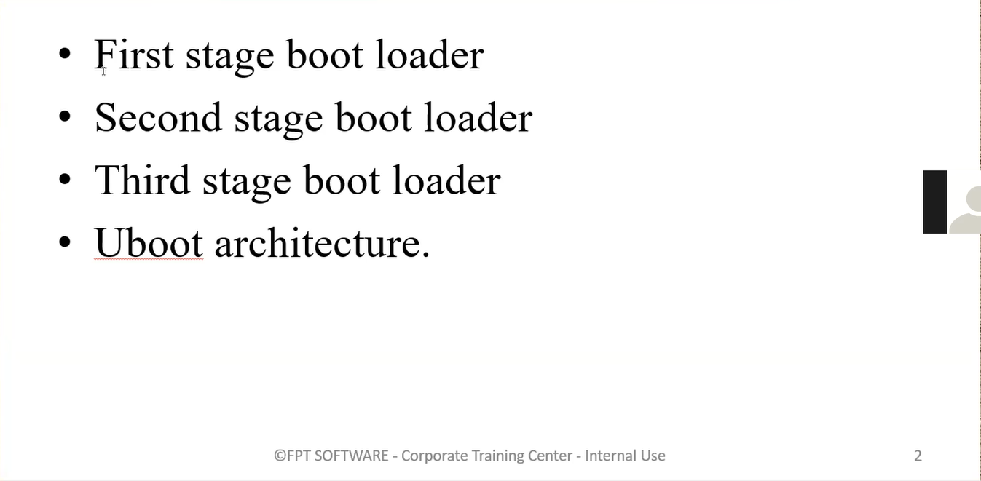

 |  |  |  | Linux kernel (sdcard, ethernet, serial)
 |  |  |  | root file system (applications …)

first stage -romcode (Chip)
 | Boot rom
 |  | Là chương trình được lưu trong vùng nhớ Rom của SoC, nằm tại địa chỉ 0x20000. |  |  |  |  |  | SYSBOOT Configuration Pins
 |  | Ngay sau khi power on, CPU sẽ thực thi chương trình này. |  |  |  |  |  |  | Bao gồm 15 chân Pin. Giá trị điện áp tại mỗi chân Pin sẽ quyết định 1 thuộc tính khi boot.
 |  | Nhiệm vụ: |  |  |  |  |  |  |  | Crystal Frequency.
 |  |  | khởi tạo những tài nguyên tối thiểu như 1 core của CPU, static ram, sdcard (nếu như uboot được lưu trữ trên sdcard) |  |  |  |  |  |  | Pinmuxing.
 |  |  | Khởi tạo 1 số clock, pin muxing, disable watchdog… Đọc giá trị của SYSBOOT_PIN để load second stage boot loader. |  |  |  |  |  |  | Boot sequence.
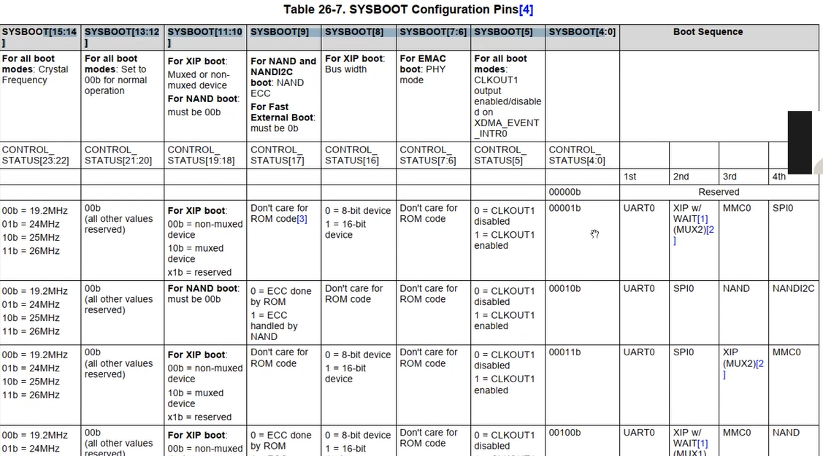
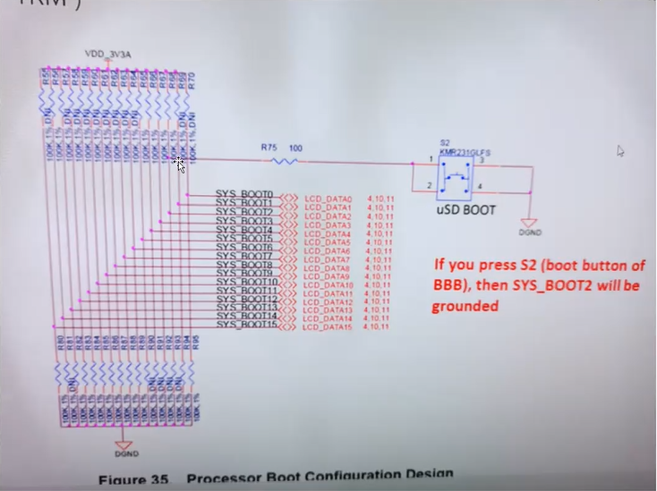
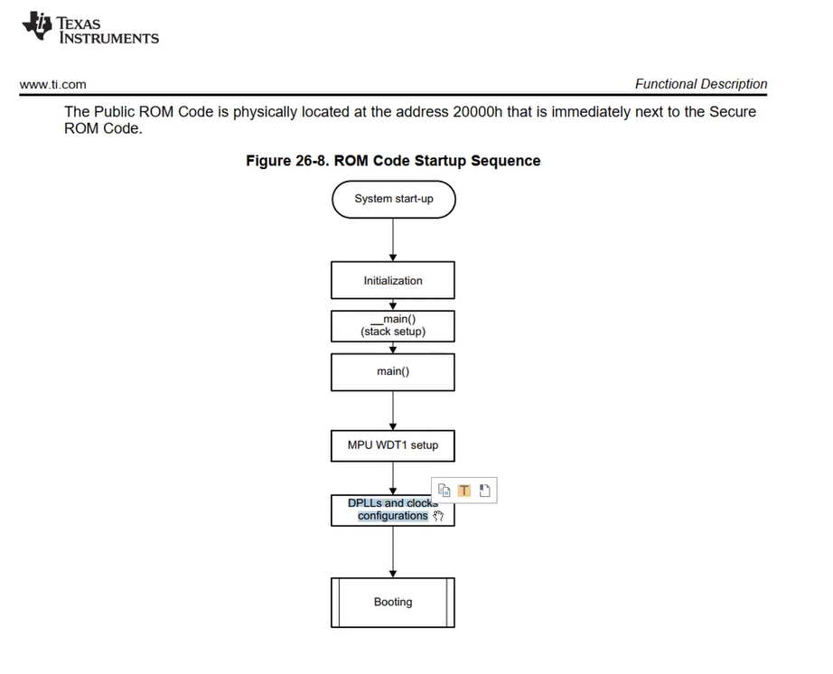
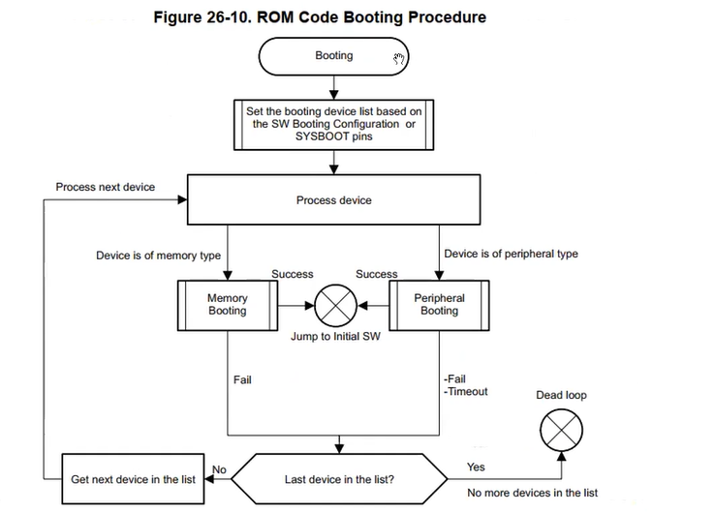

second stage boot loader (bo nho ngoai- emmc, sdcard ...)

 | Do đặc thù kích thước nhỏ và không thể ghi đè lại. Nên chương trình boot ROM thường sẽ làm rất đơn giản. Tuy nhiên ngày nay, có nhu cầu về những cách thức boot phức tạp hơn. Ví dụ như cho phép boot OS từ ethernet, serial, hiển thị logo, boot song song nhiều OS…
 | Do đó cần phải có 1 chương trình boot loader phức tạp hơn. Chương trình sẽ được lưu ở bộ nhớ ngoài với kích thước lớn hơn. Uboot ra đời.

 | Uboot được xây dựng với tư tưởng như sau:
 |  | Tầng thấp nhất là các device driver. Chúng làm nhiệm vụ điều khiển phần cứng. Chức năng sẽ tập chung vào cấu hình clock, power, pinmuxing, đọc ghi dữ liệu từ thiết bị nhớ.
 |  | Tầng thư viện: Là các library với những API như printf, debug_log, read(), write()…
 |  | Tầng application: Là các command line. Như read, load, bootm…
 | Mục đich cuối cùng của uboot là thực hiện boot script. Boot script sẽ gọi 1 loạt các command line để thực hiện việc boot hệ điều hành.

 |  | SPL/MLO file có thể được load thông qua uart, sdcard hoặc eMMC.
 |  | Khởi tạo 1 số clock quan trọng, static ram, 1 số ngoại vi như serial…
 |  | Boot trap loader – start.S
 |  | board_init_f
 |  | board_init_r

third stage boot loader: second + third stage => uboot
 | Uboot.img
 |  | Khởi tạo tài nguyên hệ thống để load kernel image.
 |  |  | Peripheral: Ethernet, uart, graphic, dram,…
 |  |  | Tài nguyên: malloc, stdio, file system,…
 |  |  | board_init_f
 |  |  | board_init_r

 |  | Uboot sẽ thực thi 1 loạt các câu lệnh bao gồm:
 |  |  | Setup environment.
 |  |  | Load kernel image từ flash vào ram.
 |  |  | Jump để boot trap loader của Linux kernel (kernel_entry call head.S)
 |  |  | Kernel parameter???

 | Uboot source code |  |  |  | Uboot device tree
 |  | Device tree. |  |  |  | Uboot cũng sử dụng device tree tương tự như kernel. Tuy nhiên, các ngoại vi cần sử dụng trước khi device tree được khởi tạo thì sẽ được hardcode về hardware.
 |  |  | Syntax về device tree trong uboot follow theo đúng với Linux. |  |  | Device tree trong uboot được đính kèm trong file uboot.img chứ không được build riêng ra file dtb.
 |  | Device driver
 |  |  | Template về driver của uboot khá giống với Linux.
 |  | Command line

 | Uboot command line |  |  |  | uboot reference manual
 |  | Command line trong uboot giống như hệ thống application trên Linux.
 |  | Toàn bộ quá trình hoạt động sẽ theo 1 luồng gọi giữa các command line. |  |  | uboot script |  | trái tim của uboot
 |  | uEnv.txt |  |  |  | /include/config

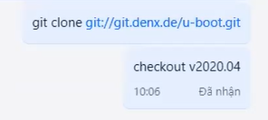

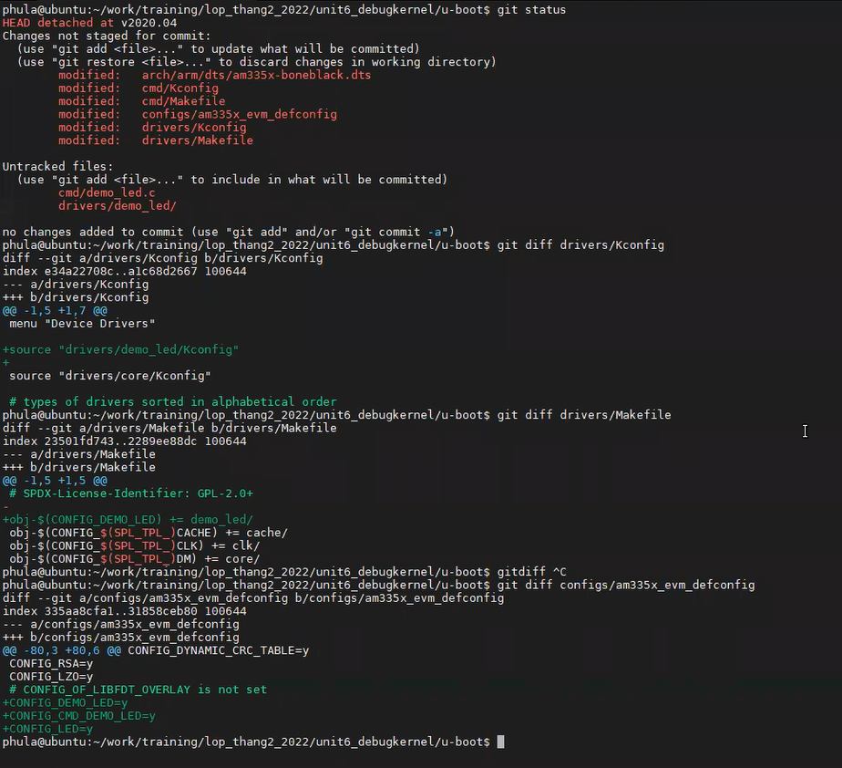

 | viết cmd line của uboot để bật tắt led
 | viết driver, dt, makefile của uboot để điều khiển led
 |  | Kconfig, Makefile

Second stage boot loader.
Sau khi first stage thực thi xong, nó sẽ load tiếp chương trình thứ 2 là second stage boot loader được lưu trên scard của beage bone black. Sau khi build xong uboot của beagle bone, chúng ta sẽ có 2 file MLO và uboot.img

2 câu lệnh liên tiếp dùng để ghi uboot vào thẻ nhớ trên board beage bone:
 | sudo dd if=./u-boot/MLO of=${DISK} count=1 seek=1 bs=128k
 | sudo dd if=./u-boot/u-boot.img of=${DISK} count=2 seek=1 bs=384k
File chương trình second stage (MLO) được ghi vào block đầu tiên của thẻ sdcard và third stage (u-boot.img) được ghi vào block thứ 2 có địa bắt đầu là 128k.
Như vậy sau khi boot rom chạy xong nó sẽ nhảy đến câu lệnh đầu tiên được lưu trữ trên thẻ nhớ và đó chính là câu lệnh đầu tiên của MLO (second stage).

make Uboot
 | #user@localhost:~/u-boot$
 | make ARCH=arm CROSS_COMPILE=${CC} distclean
 | make ARCH=arm CROSS_COMPILE=${CC} am335x_evm_defconfig
 | make ARCH=arm CROSS_COMPILE=${CC}

 |  | => Kết quả của quá trình build Uboot sẽ cho 2 file MLO(SPL) và u-boot.img, 2 file này là 2 lần build độc lập nên có thể có một số file, hàm giống nhau được phân biệt giữa 2 lần build bởi ifdefine

 | Trong U-Boot, các câu lệnh đầu tiên được thực thi nằm trong file hợp ngữ có tên là start.S.
 | Vị trí và vai trò của start.S
 |  |  | File start.S nằm trong thư mục tương ứng với kiến trúc CPU. Ví dụ, với nền tảng sử dụng ARMv7 như BeagleBone, đường dẫn sẽ là:
 |  |  | arch/arm/cpu/armv7/start.S
 |  |  | Mỗi loại vi xử lý (SoC) sẽ có phiên bản start.S riêng, được thiết kế phù hợp với đặc điểm phần cứng của chip đó. |  |  |  |  |  |  |  | => việc lựa chọn đã được thực thi khi make Uboot

 | Đặc điểm của start.S
 | Tại thời điểm này, bộ nhớ DRAM vẫn chưa được khởi tạo, do đó chương trình trong start.S không thể sử dụng biến toàn cục hoặc cấp phát bộ nhớ động.
 | Mọi thao tác đều được thực hiện thông qua các thanh ghi của CPU hoặc bộ nhớ tạm thời như SRAM (nếu có).
 | start.S thực hiện các công việc khởi tạo cơ bản như:
 | Thiết lập chế độ hoạt động của CPU.
 | Vô hiệu hóa hoặc cấu hình các tính năng như cache, MMU (nếu cần).
 | Chuẩn bị môi trường để có thể gọi hàm C đầu tiên là _main().

 | Mục tiêu chính
 | Mục tiêu của start.S là thiết lập môi trường tối thiểu cần thiết để chuyển sang thực thi mã C, bắt đầu từ hàm _main() trong U-Boot. Đây là bước chuyển quan trọng từ mã hợp ngữ sang mã C, nơi phần lớn logic khởi động hệ thống sẽ được xử lý.

 |  |  |  |  | arch/arm/cpu/armv7/start.S. |  |  | arch/arm/lib/crt0_64.S |  |  |  | arch\arm\mach-omap2\hwinit-common.c |  |  | common/spl/spl.c

First stage boot loader |  |  |  | CPU nhảy vào địa chỉ bắt đầu
 |  |  |  | mặc định đã được nạp |  | ENTRY(...)
 |  |  |  |  |  | …
setup các phần cứng cơ bản nhất
thực hiện các khởi tạo phần cứng cơ bản (clock, DRAM, v.v.).tính toán địa chỉ relocation và stack mới trong RAM.
 |  |  |  |  |  | switch_to_hypervisor_ret:
 |  |  |  |  |  |  | bl _main |  | ENTRY(_main)

sẽ tự di chuyển chính nó từ nơi đang chạy (thường là flash) vào RAM để chạy nhanh hơn.
 |  |  |  |  |  |  |  |  |  | Tạo stack ban đầu
 |  |  |  |  |  |  |  |  |  | Cấp phát và khởi tạo vùng gd (global data)
 |  |  |  |  |  |  |  |  |  | bl board_init_f |  |  | void board_init_f(ulong dummy)

 |  |  |  |  |  |  |  |  |  | b relocate_code |  |  |  | early_system_init();
 |  |  |  |  |  |  |  |  |  |  |  |  |  | board_early_init_f();
 |  |  |  |  |  |  |  |  |  |  |  |  |  | sdram_init();
 |  |  |  |  |  |  |  |  |  |  |  |  |  | gd->ram_size = omap_sdram_size();

 |  |  |  |  |  |  |  |  |  | b board_init_r |  |  |  |  | void board_init_r(gd_t *dummy1, ulong dummy2)
Tham số spl_image là struct chứa thông tin của file MLO như start_address, end_address trên sdcard. U-boot.img sẽ có địa chỉ trên sdcard ngay sau end_address của MLO.

 |  |  |  |  |  |  |  |  |  |  |  |  |  |  |  | Khởi tạo thêm 1 số thứ nữa
 |  |  |  |  |  |  |  |  |  |  |  |  |  |  |  | jump_to_image_*(&spl_image); | Third stage boot loader

Third stage boot loader
make Uboot
 | #user@localhost:~/u-boot$
 | make ARCH=arm CROSS_COMPILE=${CC} distclean
 | make ARCH=arm CROSS_COMPILE=${CC} am335x_evm_defconfig
 | make ARCH=arm CROSS_COMPILE=${CC}

 |  | => Kết quả của quá trình build Uboot sẽ cho 2 file MLO(SPL) và u-boot.img, 2 file này là 2 lần build độc lập nên có thể có một số file, hàm giống nhau được phân biệt giữa 2 lần build bởi ifdefine

 |  |  |  | arch/arm/cpu/armv7/start.S. |  |  | arch/arm/lib/crt0_64.S |  |  | common\board_f.c |  |  |  | common\board_r.c |  | include\initcall.h

First stage boot loader |  |  | CPU nhảy vào địa chỉ bắt đầu
 |  |  | mặc định đã được nạp |  | ENTRY(...)
 |  |  |  |  | …
setup các phần cứng cơ bản nhất (mạnh hơn trong MLO)
 |  |  |  |  | switch_to_hypervisor_ret:
khởi tạo các tài nguyên dựa trên tài nguyên bộ nhớ ít ỏi là sdram ram
 |  |  |  |  |  | bl _main |  | ENTRY(_main)

sẽ tự di chuyển chính nó từ nơi đang chạy (thường là flash) vào RAM để chạy nhanh hơn.
 |  |  |  |  |  |  |  |  | Tạo stack ban đầu
 |  |  |  |  |  |  |  |  | Cấp phát và khởi tạo vùng gd (global data)
 |  |  |  |  |  |  |  |  | bl board_init_f |  | void board_init_f(ulong boot_flags)

Con trỏ hàm, gọi các hàm hàm khởi tạo trong init_sequence[]
 |  |  |  |  |  |  |  |  | b relocate_code |  | static inline int initcall_run_list(const init_fnc_t init_sequence[])
 |  |  |  |  |  |  |  |  |  |  |  | ret = (*init_fnc_ptr)()

Con trỏ hàm, gọi các hàm hàm khởi tạo trong init_sequence[]
 |  |  |  |  |  |  |  |  |  |  |  |  | static int setup_mon_len(void)
 |  |  |  |  |  |  |  |  |  |  |  |  | …

 |  |  |  |  |  |  |  |  | b board_init_r |  |  |  |  | void board_init_r(gd_t *new_gd, ulong dest_addr)

Con trỏ hàm, gọi các hàm hàm khởi tạo trong init_sequence[]
 |  |  |  |  |  |  |  |  |  |  |  |  |  |  | initcall_run_list(init_sequence_r) |  | static inline int initcall_run_list
 |  |  |  |  |  |  |  |  |  |  |  |  |  |  |  |  |  | (const init_fnc_t init_sequence[])

